Hoja3
 | Apostol Franco
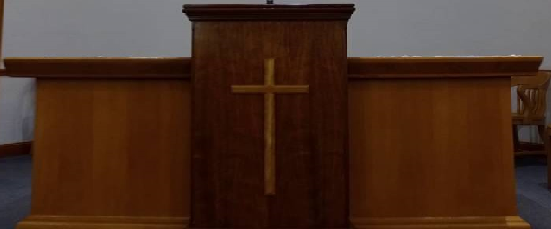

N |  |  | N
A |  |  | A
V |  |  | V
E |  |  | E

C |  |  | C
O |  |  | O
R |  |  | R
O |  |  | O

 | P. Giacusa | P. Linari

